1.갑지
정보시스템 정의서
산림공간 디지털 플랫폼 구축 사업

문서번호
작성일자
ID-A04
2025.07.09

2.개정이력
승인내역

구분 |  | 소속/직책 |  | 성명 | 일자 | 서명

개정이력

번호 | 버전 |  | 개정일 | 작성자 | 변경사유 | 승인자/서명
1 | 1.0 |  | 2025.07.09 | 이호수 | 초안 작성

8. 하드웨어정보
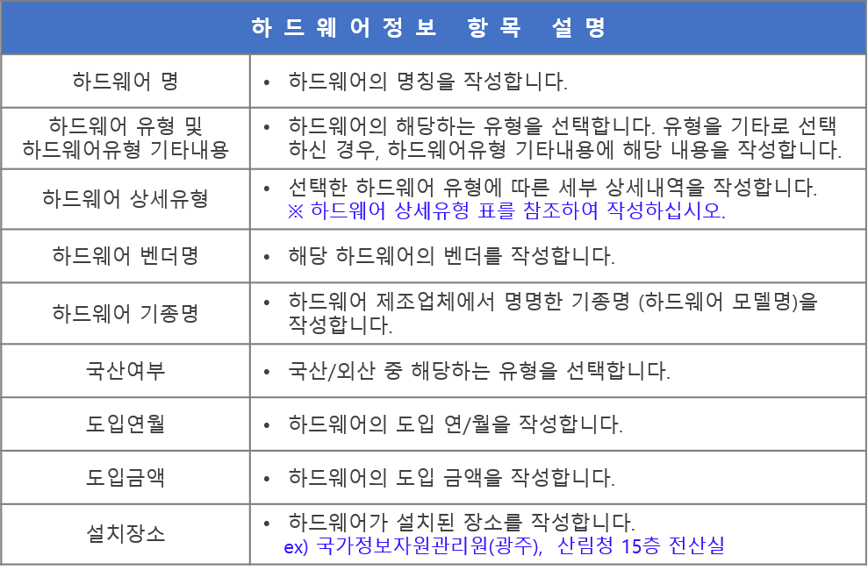
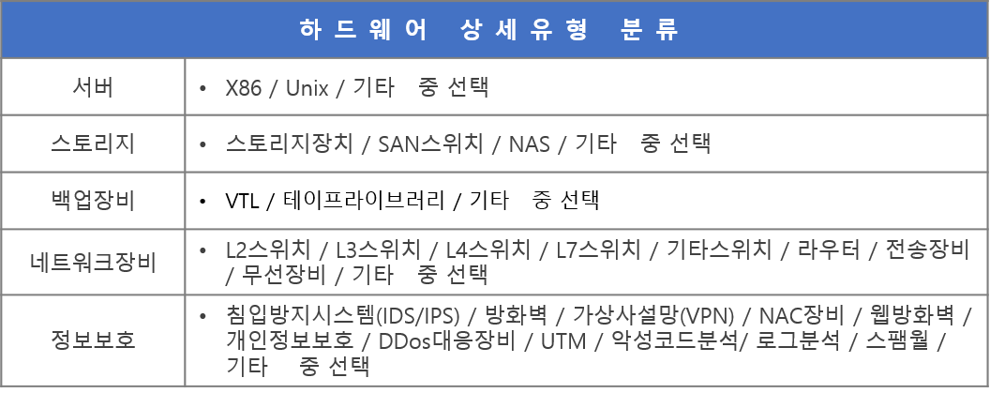
정보시스템 하드웨어 정보
순번 | 하드웨어 명 | 하드웨어 유형 | 하드웨어유형 기타내용 | 하드웨어 상세유형 | 하드웨어 벤더명 | 하드웨어 기종명 | 국산여부 | 도입연월 | 도입금액 | 설치장소
ex | 홈페이지 WAS#01 | 서버 | - | x86 | 이슬림코리아 | eSlim SU7-2212P | 국산 | 2014. 10. | 3,887,000 | 국가정보자원관리원(광주)
1 |  | 선택하세요 |  |  |  |  | 선택하세요
2 |  | 선택하세요 |  |  |  |  | 선택하세요
3 |  | 선택하세요 |  |  |  |  | 선택하세요
4 |  | 선택하세요 |  |  |  |  | 선택하세요
5 |  | 선택하세요 |  |  |  |  | 선택하세요
6 |  | 선택하세요 |  |  |  |  | 선택하세요
7 |  | 선택하세요 |  |  |  |  | 선택하세요
8 |  | 선택하세요 |  |  |  |  | 선택하세요
9 |  | 선택하세요 |  |  |  |  | 선택하세요
10 |  | 선택하세요 |  |  |  |  | 선택하세요

9. 소프트웨어정보
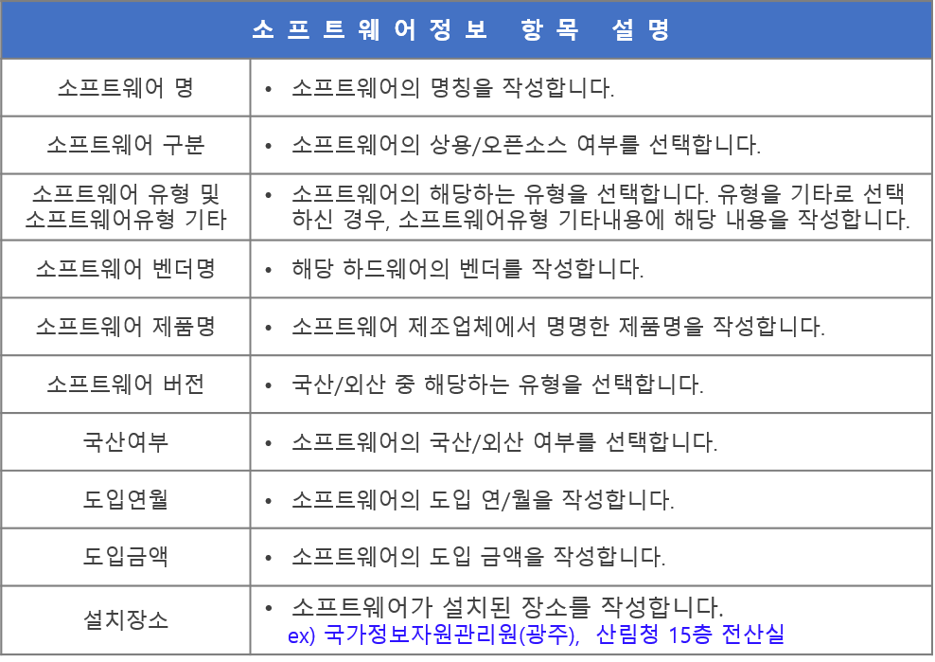
정보시스템 소프트웨어 정보
순번 | 소프트웨어 명 | 소프트웨어 구분 | 소프트웨어 유형 | 소프트웨어유형 기타내용 | 소프트웨어 벤더명 | 소프트웨어 제품명 | 소프트웨어 버전 | 국산여부 | 도입연월 | 도입금액 | 설치장소
ex | 홈페이지 WAS#01_RHEL | 오픈소스S/W | 운영체제 | - | RedHat | Redhat Enterprise Linux 6 | 6.5 | 외산 | 2014. 10. | 371,000 | 국가정보자원관리원(광주)
1 |  | 선택하세요 | 선택하세요 |  |  |  |  | 선택하세요
2
3
4
5
6
7
8
9
10

